DEVIS VARIO pour client
 | PLACARD VARIO |  | TARIF PUBLIC H.T. :
 |  |  | #N/A

V. 20251015

MAGASIN :

VENDEUR :

de 60 à 120cm
de 40 à 60cm
de 120 à 150cm
de 140 à 200cm
de 175 à 250cm
6 VANTAUX
12 portes + 3 tiroirs
livré en 6 meubles
(à monter soi-même)
de 240 à 300cm
 |  |  | 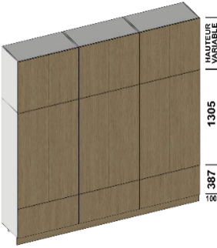
2 VANTAUX
4 portes + 1 tiroir
livré en 2 meubles
(à monter soi-même)
1 VANTAIL
2 portes + 1 tiroir
livré en 2 meubles
(à monter soi-même)
3 VANTAUX
6 portes + 2 tiroirs
livré en 4 meubles
(à monter soi-même)
4 VANTAUX
8 portes + 2 tiroirs
livré en 4 meubles
(à monter soi-même)
5 VANTAUX
10 portes + 3 tiroirs
livré en 6 meubles
(à monter soi-même)
1 |  |  | vendu sans étagère

 |  |  | 11
1 |  | modèle : | 11
 |  | Tarif : | 655.00 €
Coloris des facades

Largeur (L) - hors joue de finition |  | mm

Hauteur (H) |  | mm

Profondeur (P) |  | mm

OPTIONS : |  | Tarif unitaire h.t. : | Quantité nécessaire :
Modèle de poignées ou push lash |  |  | 3
 |  |  | 0.00 €
 | Quantité souhaité :
TRINGLE PORTE CINTRE (pour 1 ventail) |  | 12.00 € | 0.00 €
TRINGLE PORTE CINTRE (pour 2 ventaux) |  | 18.00 € | 0.00 €
JOUE DE FINITION (en 2 parties) - 1 côté |  | 372.00 € | 0.00 €
TIROIR LED (pour 1 tiroir) |  | 175.00 € | 0.00 €
LOT DE 2 ETAGERES - 1 VANTAIL |  | 38.00 € | 0.00 €
LOT DE 2 ETAGERES - 2 VANTAUX |  | 52.00 € | 0.00 €

 |  | TOTAL PUBLIC H.T. | 655.00 €
 |  | Remise PROMO | #N/A
NOMBRE DE MEUBLE IDENTIQUE SOUHAITÉ : |  | Remise Exceptionnelle en % | 0%
 |  | TOTAL PUBLIC H.T. REMISÉ | #N/A
1 |  | TOTAL PUBLIC TTC | #N/A

MEUBLE A MONTER SOI-MÊME - LIVRÉ SANS FOND - CAISSON MÉLAMINÉ DE 16MM - FACADES DE 19 MM - MEUBLE A FIXER AU MUR

DATE DE LA COMMANDE : |  | TEL CLIENT :
N° COMMANDE :
PRENOM DU CLIENT : |  | ADRESSE :
NOM DU CLIENT :

Montant acompte : | versé par : | Date de livraison : | Signature :

